Hinweise


Allgemein

Seit der novellierten Düngeverordnung im Mai 2020, sind Betriebe welche zur Aufzeichnung von Düngemaßnahmen verpflichtet sind,
auch verpflichtet Aufzeichnungen über ihre Weidehaltung zu machen.
Das LAZBW in Aulendorf entwickelt dahingehend eine entsprechende APP welche sich momentan in der Testphase befindet.
Bis die APP praxistauglich ist, möchten wir Ihnen mit der folgenden Tabelle die Möglichkeit bieten, die Aufzeichnungen für Ihre Weidehaltung zu vereinfachen.

Die Tabelle Stützt sich dabei auf das Merkblatt des LAZBW: | Aufzeichnung der Düngungsmaßnahmen bei Weidehaltung

Stammdaten

Unter der Rubrik Stammdaten finden Sie alle relevanten Daten welche für eine genaue Berechnung notwendig sind.
Dabei wurden die gängigen Weidetierarten mit entsprechenden Brutto Ausscheidungen nach den Stammdaten des LTZ Augustenberg, aufgeführt.
Wenn Sie Tiere auf Weideflächen halten, welche nicht aufgelistet sein sollten, so können Sie über den aufgeführten LINK zu den Stammdaten von Düngung BW gelangen und die Daten "Sonstiges" in die farbig hinterlegten Felder nachtragen.
Wie zum Beispiel "Lama, Alpaka".

Gruppenübersicht

Bei der Gruppenübersicht haben Sie die Möglichkeit, Tiere aus einer Herde zu gruppieren.
Sollten Sie Änderungen in Ihrer Herde vornehmen z.B. Tiere hinzufügen, so müssen Sie eine neue Gruppe anlegen, da sonst die Berechnung in Ihrer Aufzeichnung verfälscht wird.
Ebenso müssen Sie z.B. Pferde welche Sie in einer Rinderherde mitlaufen lassen in einer extra Gruppe erfassen.
Hierzu stehen Ihnen 10 Gruppen zur Verfügung. In der Spalte Anzahl, geben Sie bitte die Anzahl der entsprechenden Tiere ein.

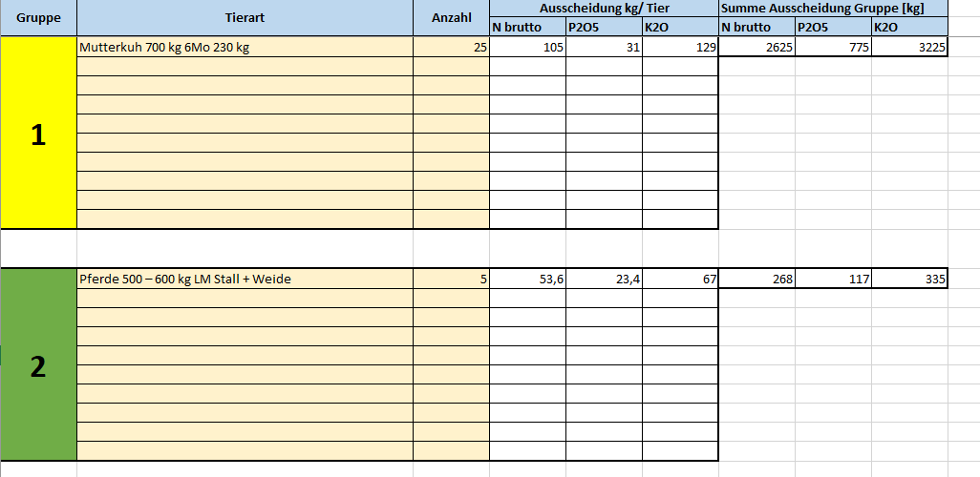

Die Summe der Ausscheidungen der Gruppe werden dann in Ihre Aufzeichnung übenommen.

Aufzeichnung

Alle farbig markierten Felder sind Eingabefelder in welchen Sie Angaben machen müssen.

Zu aller erst geben Sie in Spalte eins Ihre Schlagnummer an auf welchem Schlag sich Ihre Weidetiere befinden.

Danach wählen Sie die Gruppe aus, welche Sie zuvor in der Gruppenübersicht angelegt haben.

Neben dem Weidezeitraum tragen Sie noch die Weidestunden ein welche die Gruppe auf der Weide verbleiben.

Bei der Weidefläche können Sie entweder die Schlaggröße oder die tatsächliche Weidefläche (Teilfläche) angeben.
In beiden Fällen werden die Nährstoffe dem ganzen Schlag angerechnet.

Auf Grund unterschiedlicher Nährstoffverluste auf der Weide, geben Sie bitte unter Anrechnungsfaktor für N die Tierart der Gruppe an.
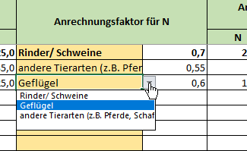

Zuletzt haben Sie noch die Möglichkeit eigene Notitzen hinzuzufügen wie z.B. "Bulle hinzugefügt".

Schlagübersicht

In der Schlagübersicht haben Sie die Möglichkeit, Ihre eingetragenen Schläge und die damit verbundenen anzurechenden Nährstoffmenge anzeigen zu lassen.
Wählen Sie dazu in der ersten Spalte den entsprechenden Schlag aus. Alle Nährstoffe welche dem Schlag über die Beweidung zugeführt wurden, sind hier als Summe dargestellt.
Diese Summe können Sie entsprechend dem Nährstoffbedarf anrechnen.

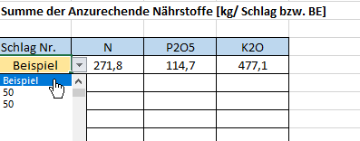

Stand April 2021

